Layout Screen
Detail Design | Project | ASOFT - ERP.NET | ID Screen | CRMR30401 | Created By | Thị Phượng | Updated By | Thị Phượng
 | Module | ASOFT - CRM | Name Screen | Báo cáo KH không phát sinh đơn hàng | Created Date | 02/01/2016 | Updated Date | 2016-02-18

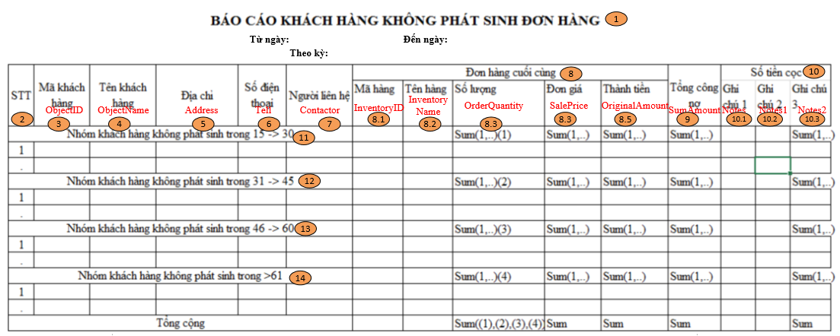
Layout |  |  |  |  |  |  | Overview
 |  |  |  |  |  |  | Sử dụng màn hình này để: Hiển thị Báo cáo Khách hàng không phát sinh đơn hàng

 |  |  |  |  |  |  | Flow Screen
 |  |  |  |  |  |  | Menu [Báo cáo] -> MenuItem[Báo cáo Biểu đồ_CRMF3000] -> Click vào Link Báo cáo KH mới theo nhân viên ->Pop [Báo cáo khách hàng mới theo nhân viên_CRMF3010] -> In -> Tab[Báo cáo khách hàng không phát sinh đơn hàng]

